상품제안서
소프트기모 카라티셔츠 | 상품코드: S27407

 |  |  |  |  |  |  | 02-713-8555 | www.synergygift.co.kr
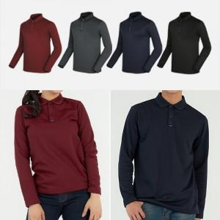

【상세/제작정보】

【인쇄/포장옵션】 | 실크, 풀칼라 / OPP(비닐)

【공급단가】 | 수량 | 50~ | 100~ | 500~ | 1,000~ | 2,000~
*VAT별도 | S~3XL | 21,320원 | 19,800원 | 18,830원 | 18,350원 | 18,030원

【상품 URL】 | https://www.synergygift.co.kr:443/src/goods_detail.php?gdno=27407

